Blad1
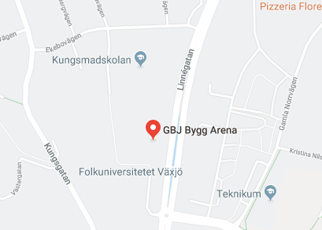
 | GBJ Bygg Arena |  |  |  | Kungsmadsskolan IH

9:00:00 | Lugi Vit | Växjö HF | GBJ
 |  | 0
9:30:00 | Lugi Vinröd | Växjö HF | GBJ | 9:30:00 | IK Cyrus | Ronneby | Kungsmad

10:00:00 | Ronneby | Lugi Vit | GBJ | 10:00:00 | Karlskrona | Lugi Svart | Kungsmad

10:30:00 | Karlskrona | Bankeryd Blå | GBJ | 10:30:00 | Bankeryd Vit | Lugi Vinröd | Kungsmad

11:00:00 | Bankeryd Vit | Lugi Vit | GBJ | 11:00:00 | Växjö HF | IK Cyrus | Kungsmad

11:30:00 | Lugi Vinröd | IK Cyrus | GBJ | 11:30:00 | Bankeryd Blå | Lugi Svart | Kungsmad

12:00:00 | Växjö HF | Bankeryd Vit | GBJ | 12:00:00 | Karlskrona | Lugi Vinröd | Kungsmad

12:30:00 | Ronneby | Lugi Svart | GBJ | 12:30:00 | IK Cyrus | Lugi Vit | Kungsmad | Matchtid: | 1*20 minuter med 5 min paus mellan matcherna.

13:00:00 | Bankeryd Vit | Karlskrona | GBJ | 13:00:00 | Lugi Vit | Bankeryd Blå | Kungsmad |  | Alla lag garanteras 4 matcher (kan bli fler), i övrigt gäller SHF:s tävlingsbestämmelser.

13:30:00 | Lugi Svart | Växjö HF | GBJ | 13:30:00 | Lugi Vinröd | Ronneby | Kungsmad | Spelschema: | Se sida 1
 |  |  |  |  |  |  |  | Domare: | Föreningsdomare
14:00:00 | Bankeryd Blå | Lugi Vinröd | GBJ | 14:00:00 | Ronneby | Bankeryd Vit | Kungsmad
 |  |  |  |  |  |  |  | Mat/Fika: | I hallen kommer det finnas möjlighet att handla hamburgare, korv, kaffe, bullar, godis, dricka etc
14:30:00 | Lugi Svart | IK Cyrus | GBJ | 14:30:00 | Lugi Vit | Karlskrona | Kungsmad

15:00:00 | Bankeryd Blå | Ronneby | GBJ | 15:00:00 | Lugi Svart | Bankeryd Vit | Kungsmad

15:30:00 | IK Cyrus | Karlskrona | GBJ | 15:30:00 | Växjö HF | Bankeryd Blå | Kungsmad

